顧客管理
画面仕様書 |  |  | システム名称 |  |  | サブシステム名称 |  |  |  | クラス番号
 |  |  |  |  |  |  |  |  |  | 2B29KN
名称 | 顧客管理画面 |  | 販売管理システム |  |  | 顧客管理システム |  |  |  | 氏名
 |  |  |  |  |  |  |  |  |  | 河田佑樹
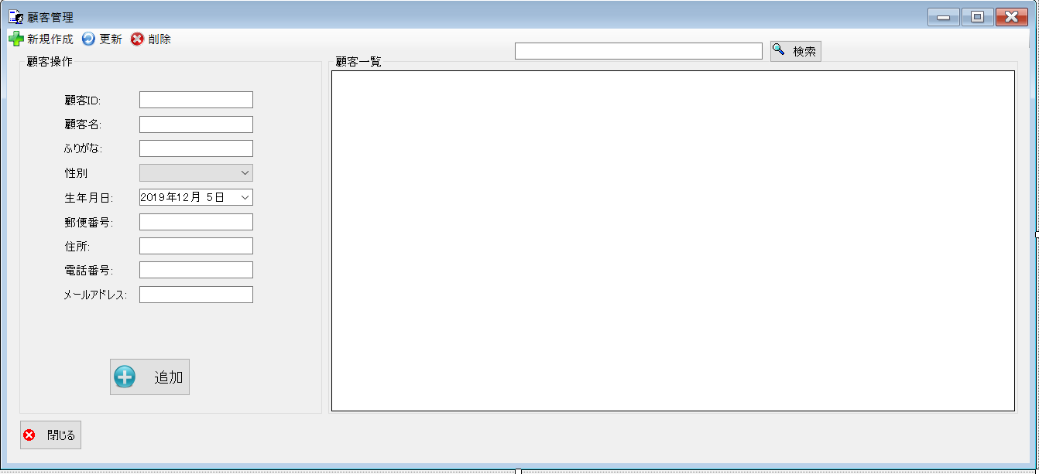
 |  |  |  |  |  |  | 画面詳細

 |  |  |  |  |  |  | フォーム名 |  | CustomerListForm

 |  |  |  |  |  |  | 画面サイズ |  | 1339x609

 |  |  |  |  |  |  | 背景色 |  | 規定値

 |  |  |  |  |  |  | 文字種類 |  | MS ui

 |  |  |  |  |  |  | 文字サイズ |  | 9

 |  |  |  |  |  |  | 文字色 |  | 黒

 |  |  |  |  |  |  | 注意事項

 | 名称 | 使用コントロール | Caption | 初期値 | 必須入力 | TAB順 | 桁制限 | その他
1 | toolStripButtonNew | button | 新規作成 |  |  | -
2 | toolStripButtonRefresh | button | 更新 |  |  | 1
3 | toolStripButtonRemove | button | 削除 |  |  | 2
4 | groupBox1 | groupBox | データベース操作
5 | label1 | label | 顧客ID
6 | textbox1 | textbox |  |  | 〇 | 3
7 | label2 | label | 顧客名
8 | textbox2 | textbox |  |  | 〇 | 4
9 | label3 | label | ふりがな
10 | textbox3 | textbox |  |  | 〇 | 5
11 | lbllabel4 | label | 性別
12 | comboBox1 | comboBox |  |  | 〇 | 6
13 | label5 | label | 生年月日
14 | dateTimePicker1 | dateTimePicker1 |  |  | 〇 | 7
15 | label6 | label | 郵便番号
16 | textbox4 | textbox |  |  | 〇 | 8
17 | label7 | label | 住所
18 | textbox5 | textbox |  |  | 〇 | 9
19 | label8 | label | 電話番号
20 | textbox6 | textbox |  |  | 〇 | 10
21 | label9 | label | メールアドレス
22 | textbox7 | textbox |  |  | 〇 | 11
23 | buttonAdd | button | 追加
24 | SearchTextbox | Textbox |  |  |  | 12
25 | buttonSearch | button | 検索 |  |  | 13
26 | groupBox２ | groupBox | 顧客一覧
27 | dataGridView1 | dataGridView |  |  |  | 14
28 | button1 | button | 閉じる |  |  | 15
29
30

その他

 | 数量を入力すると商品マスターを参照して自動的に仕入価格を入力されるようにする

